対象者リスト(従前分)
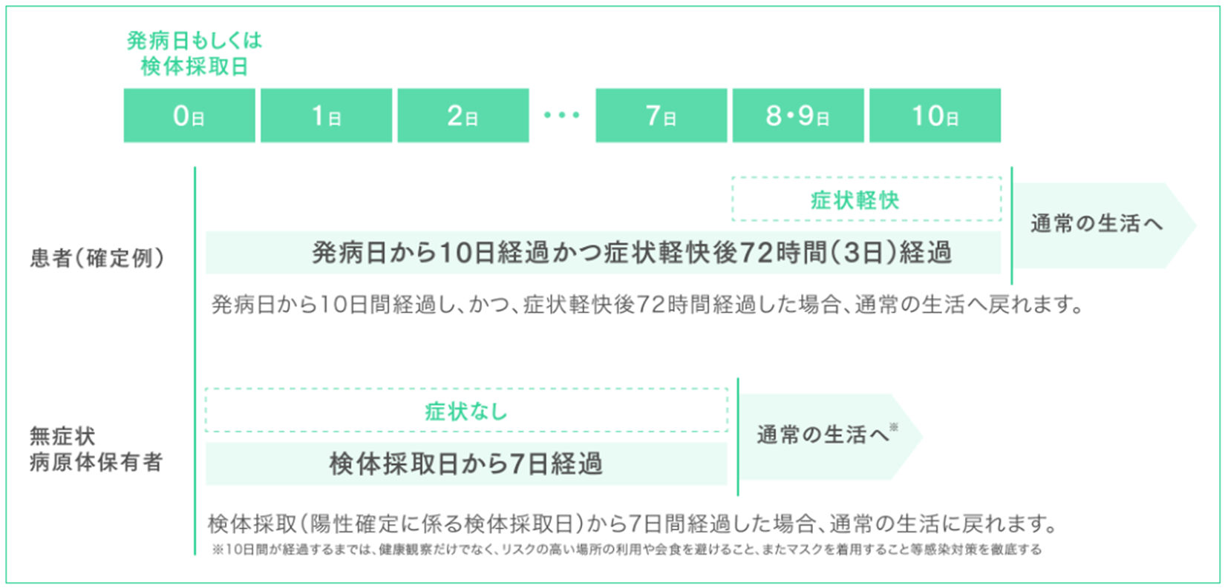
（感染対策等を行った上での施設内療養に要する費用の補助に係るチェックリストの参考資料）
施設内療養に要する費用の補助（従前分）に係る対象者リスト
 |  |  |  |  |  | 事業所名 | 0
 |  |  |  |  |  | 施設規模

 | 利用者名 | 発症日 | 陽性判明日 | 施設内療養終了日 | 施設内療養日数 | 申請額 | 備考
1
2
3
4
※症状軽快とは、解熱剤を使用せずに解熱し、かつ、呼吸器症状が改善傾向にあること
5
6
7
8
9
10
11
12
13
14
15
16
17
18
19
20
21
22
23
24
25
26
27
28
29
30
31
32
33
34
35
36
37
38
39
40
41
42
43
44
45
46
47
48
49
50
51
52
53
54
55
56
57
58
59
60
61
62
63
64
65
66
67
68
69
70
合計 | 0人 |  |  |  |  | 0
（注）令和4年9月27日付け国実施要綱の一部改正に基づき、10月1日以降発症施設内療養期間の終了日の算定方法が改定されています。

